项目任务清单
序号 | 模块 | 开发任务 | 任务说明 | 备注 | 开始日期 | 结束日期 | 问题说明
1 | 工作流程 | 预算编制申请流程（新增） | 1、流程需新增二个预算编制明细表可以导入，流程归档后，自动生成预算编制表 | 1、二个预算编制表里面有01.定稿金额（三级预算类型+三级部门）和 02.批复金额（费用预算二级类型+一级部门） 2、预算流水编号为：流程编号+流水号；三级部门怎么获取
3 |  | 活动申请流程（新增） | 1、当流程发起时，选择预算年+季度，三级部门（如果是三级下属部门，系统自动找到对应的三级部门）；然后带出一个列表（三级部门对应的所有可用预算不是0的预算清单）；选择好之后，自动带入到明细表中；同时明细表行项目会显示（在途金额、可用预算、冻结预算、审批中、已发生）5个预算信息；填写的本次活动金额与（三级预算类型+三级部门）已发生+在途+冻结）做校验，不能超过申请金额的同时也不能超过批复金额（（二级预算类型+一级部门）做强控）； 2、流程归档后，自动生产活动报表，更新活动状态（活动申请审批中，活动生效、结案申请审批中、已结案、作废）； | 三级部门怎么获取
4 |  | 非生产性采购申请流程（优化） | 1、有活动申请的，选择之前活动申请流程，自动带出预算明细表，流程提交后先把申请的金额变成在途金额，其中的特定节点会把订单的实际金额填写到表单中，归档后完成冻结操作；无活动申请的，和活动申请流程类似，选择预算年度/季度，三级部门（如果是三级下属部门，系统自动找到对应的三级部门）；然后带出一个列表（三级部门对应的所有可用预算不是0的预算清单）；选择好之后，自动带入到明细表中；同时明细表行项目会显示（在途金额、可用预算、冻结预算、审批中、已发生）五个预算信息；填写的本次活动金额与（三级预算类型+三级部门）已发生（包含在途和冻结）做校验，不能超过批复金额（二级预算类型+一级部门）； 2、流程归档后，自动更新预算编制踪表的在途金额，活动报表的活动在途金额； 必须选择活动申请明细里面的预算行项目，只有市场部才使用预算，做成部门可配置项； 3、预算不够时可以关联多个活动申请； 4、新增一个明细表隐藏；在原来的明细表中增加一个预算列，必须选择活动申请里面的预算项目，且申请的金额只能小于等于预算行项目金额 | 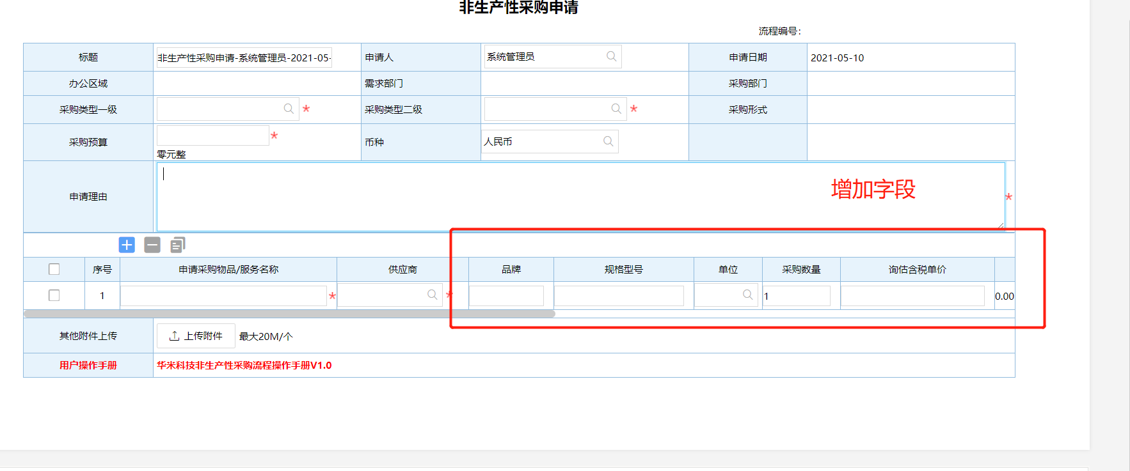 s
5 |  | 非生产性采购付款流程 | 1、如果有采购申请流程，必须关联采购审批流程，自动带出订单已付款/未付款；并对其进行校验； 2、若为多次付款，出纳每提交一次，自动更新预算编制总表的已发生金额/审批中金额，当流程退回后，把在途金额释放给预算池； 3、若无合同流程，直接关联非生产性采购申请，自动带出预算明细行；填写本次付款金额做校验；归档后同样更新预算编制表；4、多次付款循环的时候，已付款明细行打个标记；提交一次更新合同台账一次 | 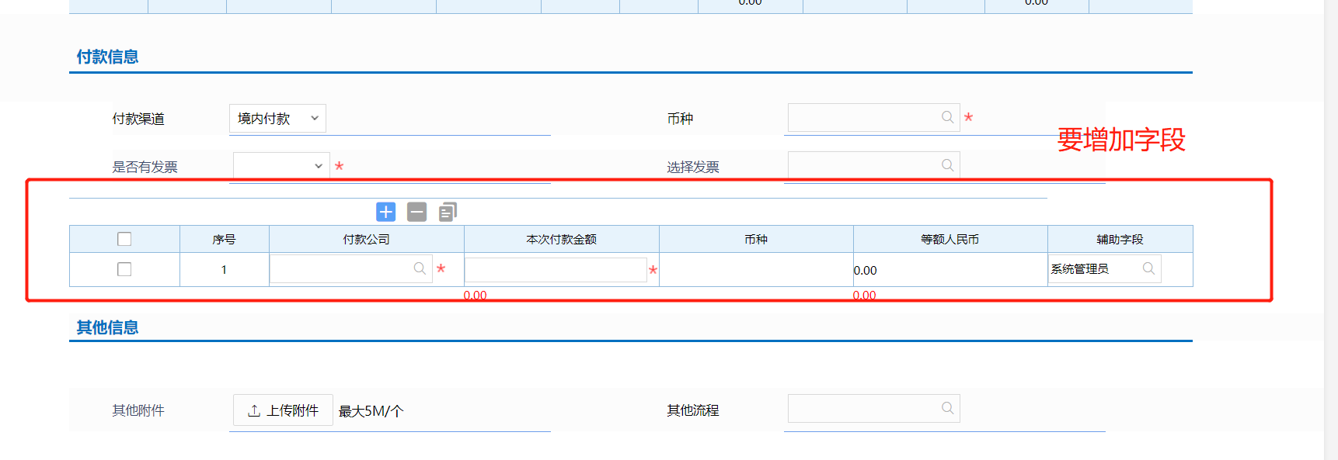
7 |  | 日常费用报销流程（优化） | 1、若有事前非生产性采购申请流程，直接关联非生产性采购申请，自动带出预算明细行；填写本次付款金额做校验；归档后同样更新预算编制表；2、若无事前采购申请和合同时候发起此流程，选择预算年度/季度，三级部门（如果是三级下属部门，系统自动找到对应的三级部门）；然后带出一个列表（三级部门对应的所有可用预算不是0的预算清单）；选择好之后，自动带入到明细表中；同时明细表行项目会显示（可用预算、冻结预算、审批中、已发生）三个预算信息；填写的本次报销金额；报销提交后冻结，退回释放，归档后更新为已发生金额
 |  | 预算调整申请流程（新增） | 1、根据预算当前年+季度，自动带出可选清单；调整完成后，更新预算编制表，定时任务自动累计调整金额；字段联动带出累计调整金额 | 1、自动带出累计调整金额；预算定稿可用金额 2、批复金额也需要调整
 |  | 活动结案申请流程（新增） | 1、只有在途和冻结等于0时候，才可以结案 2、流程归档后，需要把活动申请中多余的预算释放到预算池 3、活动结案更新合同台账的状态
8 |  | 直接扣款/预付款类费用报销流程（新增） | 1、流程发起即冻结实际费用 2、退回把费用释放给预算池 3、流程归档扣减预算，归为已发生费用 | 无事前申请
9 | 台账 | 预算编制总表 | 1、通过预算编制申请表新增预算数据 2、预算活动执行后实时更新预算编制表
10 |  | 活动台账 | 1、活动流程归档后，生成活动台账； 2、活动状态更新 3、活动业务金额更新 | 1、活动的状态（空，活动申请审批中，活动生效、结案申请审批中、已结案、作废） 2、活动在途金额：发起业务申请，尚未完成审批（如非生产性采购申请） 3、活动冻结金额：发起业务申请，已完成审批，未付款 4、活动发生金额：付款流程审批通过，已支付金额
11 |  | 预算调整历史记录表 | 预算调整流程归档后，生成调整记录
12 | 预算提醒 | 到期提醒 | 预算到期前提醒，到期后未被占用的预算失效，已被占用的预算（审批在途，冻结）可以继续后续业务；

